Tomgang
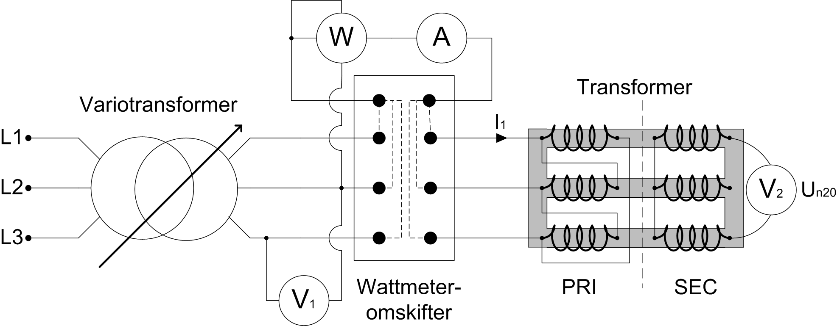
3-faset transformer i tomgang
Forsøgsopstilling og erstatningsdiagram

Kortslutning
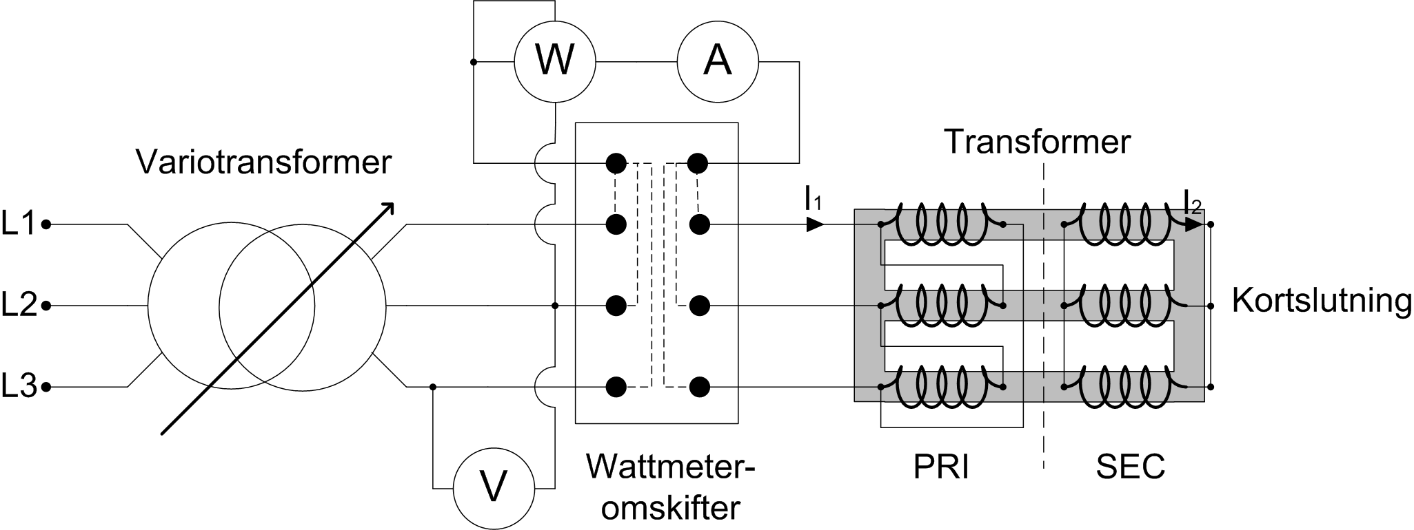
3-faset transformer med kortslutning
Forsøgsopstilling og erstatningsdiagram

Belastning
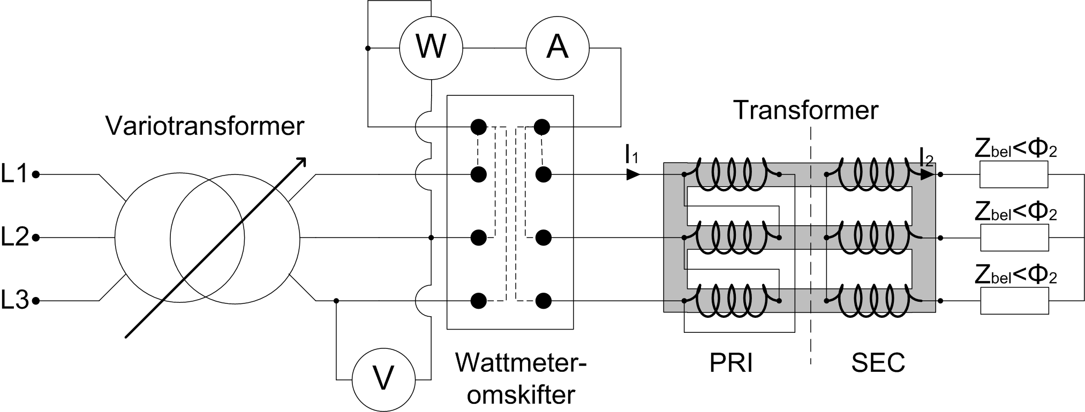
3-faset transformer med belastning
Forsøgsopstilling og erstatningsdiagram
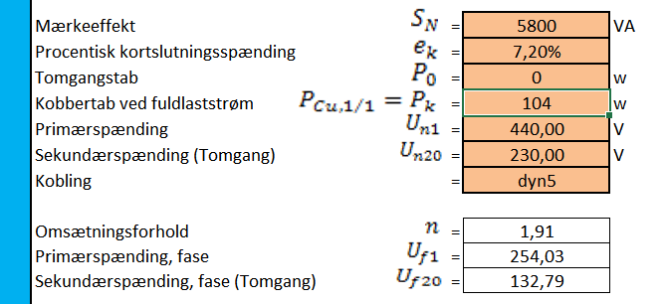

 | pk kan regnes ud fra er(%)
 | i dette tilfælde er (er=1,8)
 | Dvs er * Sn = 0,018*5800=104W

